Estructura Base de Datos
1. Tabla: Vehículos
 |  |  | PK | Primary Key | Llave Primaria | Base de Datos Propuesta
Descripción: Almacena todos los vehículos (camiones y semirremolques). |  |  | FK | Foreign Key | Llave Foranea | MySQL (o MariaDB)

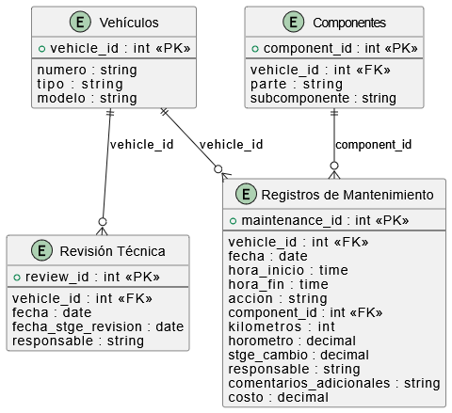
Campo | Tipo | Descripción
vehicle_id | PK | Identificador único para cada vehículo. | Diagrama Entidad Relación (ER)
numero | Text | Número del vehículo (e.g., T1 - T11, S1 - S11).
tipo | Text | Tipo de vehículo (e.g., Camión, Semirremolque).
modelo | Text | Modelo del vehículo.
conductor | Text | Conductor del Vehiculo

2. Tabla: Componentes

Descripción: Almacena las partes y sus subcomponentes.

Campo | Tipo | Descripción
component_id | PK | Identificador único para cada componente.
tipo_vehiculo | Text | Tipo de vehículo asociado: T (Tracto Camión) o S (Semirremolque).
parte | Text | Parte principal (e.g., Estanque, Frenos).
componente | Text | Subcomponente específico (e.g., Tubo escape, Arranque).

3. Tabla: Registros de Mantenimiento

Descripción: Registra todas las actividades de reparación y mantenimiento.

Campo | Tipo | Descripción
maintenance_id | PK | Identificador único para cada registro de mantenimiento.
vehicle_id | FK | Enlace al vehicle_id en Tabla Vehículos.
fecha | Date | Fecha del mantenimiento.
hora_inicio | timestamp | Hora de inicio del mantenimiento.
hora_fin | timestamp | Hora de finalización del mantenimiento.
accion | Text | Acción realizada (Cambio, Instalación, Reparación).
component_id | FK | Enlace al component_id en Tabla Componentes.
kilometros | INT | Kilómetros al momento del mantenimiento.
horometro | Decimal | Horas en el horómetro al momento del mantenimiento.
stge_cambio | Decimal | Horas programadas para el siguiente cambio.
responsable | Text | Nombre de la persona responsable.
comentarios_adicionales | Text | Comentarios adicionales sobre el mantenimiento.
costo | Decimal | Costo del mantenimiento (acceso limitado).

4. Tabla: Revisión Técnica

Descripción: Registra las revisiones técnicas de los vehículos.

Campo | Tipo | Descripción
review_id | PK | Identificador único para cada revisión.
vehicle_id | FK | Enlace al vehicle_id en Tabla Vehículos.
fecha | Date | Fecha de la revisión técnica.
fecha_stge_revision | Date | Fecha programada para la siguiente revisión.

Partes y Componentes
Semiremolque
Codigo | 1.Estanque | 2.Chasis | 3.Salamaquina | 4. Piping | 5.Rodado | 6.Frenos | 7.Neumáticos | 8.Ejes | 9.Generador | 10.Bombas | 11.Soplador | 12.Electrónica | 13.Luces | 14.Equipos | 15.Tablero
.1 | Chapa | Soporte cilindros | Cubierta | Válvula peces | Buje trasero | Válvulas | Neumáticos eje trasero | Pulmón eje trasero | Tubo escape | Sellos | Alabes | Electro válvula Tk1 | Tk1 | Generador | Protección
.2 | Mamparo Tk1 | Viga dere | Piso | Aspersión | Buje levante | Balatas o tambores | Neumáticos eje levante | Pulmón eje levante | Soportes | Rodamientos | Rodamientos | Electro válvula Tk2 | Tk2 | Bomba 1 | VDF
.3 | Mamparo Tk2 | Viga izquier | Estructura | Succión | Ejes levante | Pulmón freno | General | Válvulas | Arranque | General | Filtros | Electro válvula Tk3 | Tk3 | Bomba backup | Control
.4 | Mamparo Tk3 | Quinta rueda | General | Aire | Ejes Trasero | Flexibles línea |  | Retenes eje trasero | Motor |  | General | Electro válvula Tk4 | Tk4 | Soplador | General
.5 | Mamparo Tk4 | Cuna N°1 delantera |  | Aire airlift | General | General |  | Retenes eje levante | Tk combustible |  |  | Sensor Tk 1 | Semirremolque | Canalización eléctrica fuerza
.6 | Tk1 | Cuna N°2 |  | Saturada |  |  |  | Rodamientos eje trasero | Filtros y aceite |  |  | Sensor Tk 2 | Canalización eléctrica | General
.7 | Tk2 | Cuna N°3 |  | Presurizada |  |  |  | Rodamientos eje levante | General |  |  | Sensor Tk 3 | General | Bateria
.8 | Tk3 | Cuna N°4 |  | Oxigeno |  |  |  | Flexibles línea |  |  |  | Sensor Tk 4
.9 | Tk4 | Cuna N°5 |  | Difusores Tk1 |  |  |  | General |  |  |  | Fuente de poder 220 a 12/24V
.10 | Escalera | Cuna N°6 |  | Difusores Tk2 |  |  |  |  |  |  |  | Cargador batería
.11 | Baranda | Cuna N°7 |  | Difusores Tk3 |  |  |  |  |  |  |  | Transductores
.12 | General | Cuna N°8 trasera |  | Difusores Tk4 |  |  |  |  |  |  |  | Controlador
.13 | Airlift Tk1 | Parachoque |  | Saturador 1 |  |  |  |  |  |  |  | Notebook o Tablet
.14 | Airlift Tk2 | Tapabarro eje levante |  | Saturador 2 |  |  |  |  |  |  |  | Alarma
.15 | Airlift Tk3 | Tapabarro eje trasero |  | Saturador 3 |  |  |  |  |  |  |  | General
.16 | Airlift Tk4 | Cubierta Genset |  | Saturador 4
.17 |  | Eje levante |  | General
.18 |  | General

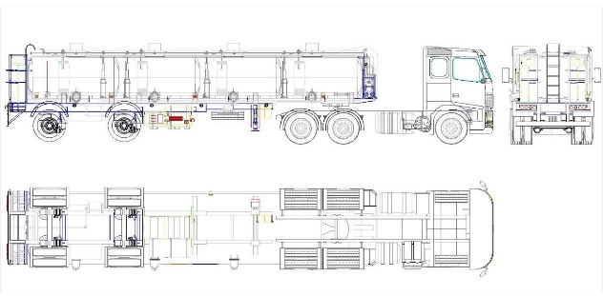
 | Tracto camion
 | 16.Vigas | 17.Adosados | 18.Interior | 19.Exterior | 20.Eje Direccional | 21.Motor | 22.Embrague | 23.Transmision | 24.Cardan | 25.Eje trasero | 27.Eje levante
.1 | Viga Principal | Quinta Rueda | Tablero | Puertas | Neumaticos | Arranque | Regulacion | Mando | Cruceta | Neumaticos | Neumaticos
.2 | Travesaños | Placa montaje | Asientos | Espejos | Frenos | Alimentacion | General | Soportes | General | Frenos | Frenos
.3 | General | Conectores Electricos | Litera | Deflectores | Suspension | Generacion |  | General | Soportes | Suspension | Suspension
.4 |  | Conectores Neumaticos | Tapices | Pisaderas | Reten | Refrigeracion |  |  |  | Reten | Reten
.5 |  | General | Cinturones | Parachoques | General | Soportes |  |  |  | General | General
.6 |  |  | Volante | Tapabarros |  | General
.7 |  |  | Telecomandos | Iluminacion
.8 |  |  | General | General

